Tabelle1
FOTO | DESCRIPTION | Quantity | WHS | RRP | XS | S | M | L | XL | XXL | WEIGHT | GTN CODE | PRODUKTBESCHREIBUNG | Waschsymbole | Gewicht / GR | Produktionsland | Zolltarifnummer | RRP TOTAL | WHS TOTAL
 | WOMEN TIGHTS INAR STAR BLACK | 501 | 12.00 € | 29.00 € | 41 | 166 | 168 | 84 | 42 |  | 0,5KG | XS: 4262370127862 S: 4262370127879 M: 4262370127886 L: 4262370127893 XL: 4262370127909 | kurze Leggings mit Gummiband im Bund, mit Schaumdruck und zusätzlicher Stickerei auf der Vorderseite |  | 150 | Türkei | 61046200 | 14,529.00 € | 6,012.00 €
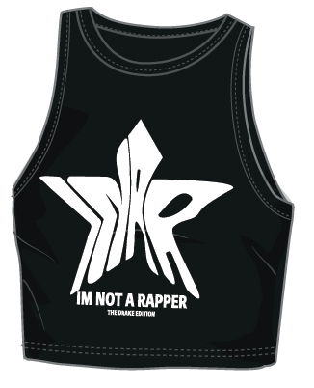 | WOMEN TANK TOP INAR STAR BLACK | 501 | 12.00 € | 29.00 € | 42 | 166 | 167 | 84 | 42 |  | 0,5KG | XS: 4262370127817 S: 4262370127824 M: 4262370127831 L: 4262370127848 XL: 4262370127855 | Crop Top mit hochwertigem Schaumdruckt und zusätzlicher Stickerei auf der Vorderseite |  | 70 | Türkei | 61091000 | 14,529.00 € | 6,012.00 €
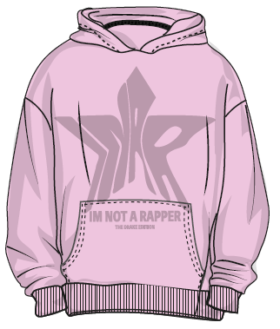 | WOMEN HOODIE INAR STAR ROSE | 484 | 28.00 € | 79.00 € | 41 | 160 | 161 | 83 | 39 |  | 2,0KG | XS: 4262370127916 S: 4262370127923 M: 4262370127930 L: 4262370127947 XL: 4262370127954 | Sweathoodie mit hochwertigem Schaumprint auf der Vorderseite, Nackenband mit Markenschriftzug, mit Kängerutasche |  | 800 | Türkei | 61022090 | 38,236.00 € | 13,552.00 €
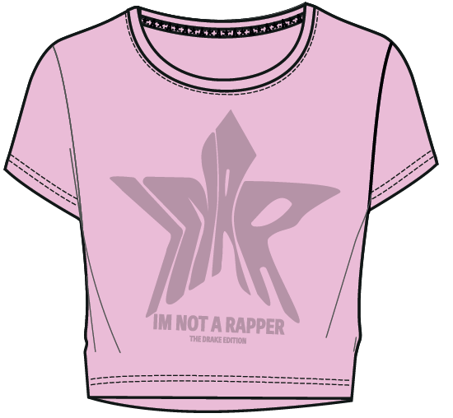 | WOMEN SHORT SLEEVE T-SHIRT INAR STAR ROSE | 485 | 13.50 € | 39.00 € | 36 | 162 | 165 | 82 | 40 |  | 0,5KG | XS: 4262370127961 S: 4262370127978 M: 4262370127985 L: 4262370127992 XL: 4262370128005 | Crop Shirt mit hochwertigem Schaumdruck und zusätzlicher Stickerei auf der Vorderseite |  | 120 | Türkei | 61091000 | 18,915.00 € | 6,547.50 €
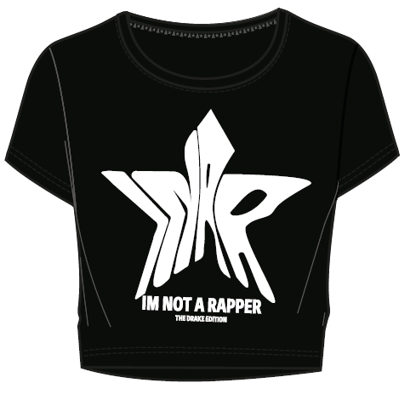 | Women Short Sleeve Tshirt | 502 | 13.50 € | 39.00 € | 42 | 166 | 168 | 84 | 42 |  | 0,5KG | XS: 4262370128012 S: 4262370128029 M: 4262370128036 L: 4262370128043 XL: 4262370128050 | Crop Shirt mit hochwertigem Schaumdruckund zusätzlicher Stickerei auf der Vorderseite |  | 120 | Türkei | 61091000 | 19,578.00 € | 6,777.00 €
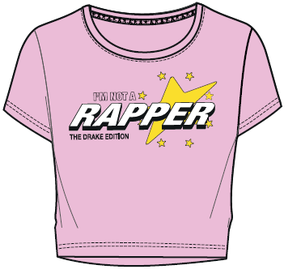 | WOMEN SHORT SLEEVE T-SHIRT CURSIVE STAR ROSE | 497 | 13.50 € | 39.00 € | 41 | 163 | 167 | 84 | 42 |  | 0,5KG | XS: 4262370127763 S: 4262370127770 M: 4262370127787 L: 4262370127794 XL: 4262370127800 | Crop Shirt mit Druck und zusätzlicher Stickerei auf der Vorderseite |  | 110 | Türkei | 61091000 | 19,383.00 € | 6,709.50 €
 | WOMEN TANK TOP INAR STARS BLACK | 481 | 15.00 € | 29.00 € | 38 | 154 | 164 | 83 | 42 |  | 0,5KG | XS: 4262370127664 S: 4262370127671 M: 4262370127688 L: 4262370127695 XL: 4262370127701 | Rippshirt mit Druck auf der Vorderseite |  | 200 | Türkei | 61099020 | 13,949.00 € | 7,215.00 €
 | WOMEN JOGGER INAR STAR ROSE | 476 | 23.50 € | 59.00 € | 38 | 157 | 161 | 80 | 40 |  | 2,0KG | XS: 4262370128067 S: 4262370128074 M: 4262370128081 L: 4262370128098 XL: 4262370128104 | Sweathose mit Druck und Stickerei auf der oberen linken Beinseite ,mit innenliegendem Kordelzug, mit seitlichen Eingrifftaschen |  | 700 | Türkei | 61046200 | 28,084.00 € | 11,186.00 €
 | WOMEN JOGGER INAR STAR BLACK | 499 | 23.50 € | 59.00 € | 42 | 167 | 167 | 82 | 41 |  | 2,0KG | XS: 4262370128111 S: 4262370128128 M: 4262370128135 L: 4262370128142 XL: 4262370128159 | Sweathose mit Druck und Stickerei auf der oberen linken Beinseite ,mit innenliegendem Kordelzug, mit seitlichen Eingrifftaschen |  | 700 | Türkei | 61046200 | 29,441.00 € | 11,726.50 €
 | WOMEN CARGO PANTS INAR STAR BLACK | 486 | 31.00 € | 79.00 € | 41 | 157 | 164 | 83 | 41 |  | 2,0KG | XS: 4262370127718 S: 4262370127725 M: 4262370127732 L: 4262370127749 XL: 4262370127756 | Satinhose mit Gummizug und zusätzlicher elastischer, weitenregulierender Kordel im Bund, mit seitlichen Cargotaschen und Fake Gesäßtaschen, mit hochwertigem Schaumdruck auf der linken Seitentasche |  | 830 | Türkei | 62046239 | 38,394.00 € | 15,066.00 €
 | WOMEN ZIP HOODIE BRILLIANT STAR BLACK | 487 | 29.00 € | 79.00 € | 41 | 160 | 161 | 83 | 42 |  | 1,0KG | XS: 4262370127619 S: 4262370127626 M: 4262370127633 L: 4262370127640 XL: 4262370127657 | Crop Sweatjacke mit Frontreißverschluss und modischem Stern-RV Anhänger, mit Straßsteinchen und Stickerei auf der Vorderseite, Nackenband und Kordeln mit Markenschriftzug, mit seitlichen Eingrifftaschen, Arm- und Bundabschluss aus Rippe |  | 500 | Türkei | 61022090 | 38,473.00 € | 14,123.00 €
 | MENS SHORT SLEEVE T-SHIRT CLASSIC LOGO GREY | 492 | 15.50 € | 39.00 € |  | 40 | 165 | 163 | 82 | 42 | 0,5KG | S: 4262370126865 M: 4262370126872 L: 4262370126889 XL: 4262370126896 XXL: 4262370126902 | Hals- und Ärmelabschluss aus Rippe in Kontrastfarbe, mit hochwertigem Schaumprint und zusätzlicher Stickerei auf der Vorderseite, Nackenband mit Markenschriftzug |  | 280 | Türkei | 61091000 | 19,188.00 € | 7,626.00 €
 | MENS SHORT SLEEVE T-SHIRT CLASSIC LOGO BLACK | 418 | 15.50 € | 39.00 € |  | 38 | 100 | 156 | 82 | 42 | 0,5KG | S: 4262370126810 M: 4262370126827 L: 4262370126834 XL: 4262370126841 XXL: 4262370126858 | Hals- und Ärmelabschluss aus Rippe in Kontrastfarbe, mit hochwertigem Schaumprint und zusätzlicher Stickerei auf der Vorderseite, Nackenband mit Markenschriftzug |  | 280 | Türkei | 61091000 | 16,302.00 € | 6,479.00 €
 | MENS SHORT SLEEVE T-SHIRT CLASSIC LOGO VIOLET | 468 | 15.50 € | 39.00 € |  | 39 | 156 | 156 | 78 | 39 | 0,5KG | S: 4262370126919 M: 4262370126926 L: 4262370126933 XL: 4262370126940 XXL: 4262370126957 | Hals- und Ärmelabschluss aus Rippe in Kontrastfarbe, mit hochwertigem Schaumprint und zusätzlicher Stickerei auf der Vorderseite, Nackenband mit Markenschriftzug |  | 280 | Türkei | 61091000 | 18,252.00 € | 7,254.00 €
 | MENS SHORT SLEEVE T-SHIRT INAR STAR WHITE | 490 | 15.50 € | 39.00 € |  | 39 | 166 | 163 | 81 | 41 | 0,5KG | S: 4262370127411 M: 4262370127428 L: 4262370127435 XL: 4262370127442 XXL: 4262370127459 | Halsabschluss aus Rippe, mit hochwertigem Schaumprint und zusätzlicher Stickerei auf der Vorderseite, Nackenband mit Markenschriftzug |  | 285 | Türkei | 61091000 | 19,110.00 € | 7,672.50 €
 | MENS SHORT SLEEVE T-SHIRT INAR STAR BLACK | 495 | 15.50 € | 39.00 € |  | 40 | 167 | 165 | 81 | 42 | 0,5KG | S: 4262370127268 M: 4262370127275 L: 4262370127282 XL: 4262370127299 XXL: 4262370127305 | Halsabschluss aus Rippe, mit hochwertigem Schaumprint und zusätzlicher Stickerei auf der Vorderseite, Nackenband mit Markenschriftzug |  | 285 | Türkei | 61091000 | 19,305.00 € | 7,672.50 €
 | MENS SHORT SLEEVE T-SHIRT INAR STAR GREY | 498 | 15.50 € | 39.00 € |  | 42 | 163 | 167 | 84 | 42 | 0,5KG | S: 4262370127367 M: 4262370127374 L: 4262370127381 XL: 4262370127398 XXL: 4262370127404 | Halsabschluss aus Rippe, mit hochwertigem Schaumprint auf der Vorderseite, Nackenband mit Markenschriftzug |  | 285 | Türkei | 61091000 | 19,422.00 € | 7,719.00 €
 | MENS SHORT SLEEVE T-SHIRT CURSIVE STAR BLACK | 488 | 15.50 € | 39.00 € |  | 41 | 161 | 160 | 84 | 42 | 0,5KG | S: 4262370126964 M: 4262370126971 L: 4262370126988 XL: 4262370126995 XXL: 4262370127008 | Halsabschluss aus Rippe, mit Print auf der Vorderseite, Nackenband mit Markenschriftzug |  | 275 | Türkei | 61091000 | 19,032.00 € | 7,564.00 €
 | MENS SHORT SLEEVE T-SHIRT CURSIVE STAR BEIGE | 493 | 15.50 € | 39.00 € |  | 41 | 167 | 162 | 82 | 41 | 0,5KG | S: 4262370127015 M: 4262370127022 L: 4262370127039 XL: 4262370127046 XXL: 4262370127053 | Halsabschluss aus Rippe, mit Print auf der Vorderseite, Nackenband mit Markenschriftzug |  | 275 | Türkei | 61091000 | 19,227.00 € | 7,641.50 €
 | MENS JOGGER CURSIVE STAR BLACK | 486 | 23.50 € | 79.00 € |  | 41 | 157 | 164 | 83 | 41 | 1,5KG | S: 4262370127213 M: 4262370127220 L: 4262370127237 XL: 4262370127244 XXL: 4262370127251 | Sweathose mit Druck und Stickerei auf der oberen linken Beinseite ,mit innenliegendem Kordelzug, mit Gesäßtaschen |  | 790 | Türkei | 61046200 | 38,394.00 € | 11,421.00 €
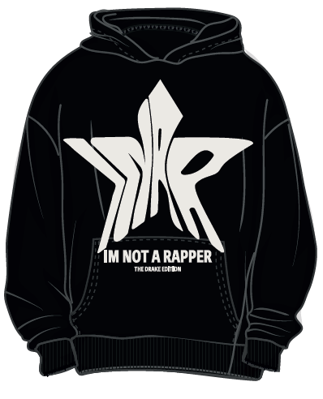 | MENS HOODIE INAR STAR BLACK | 488 | 28.00 € | 79.00 € |  | 42 | 163 | 161 | 81 | 41 | 2,0KG | S: 4262370127565 M: 4262370127572 L: 4262370127589 XL: 4262370127596 XXL: 4262370127602 | Sweathoodie mit hochwertigem Schaumprint auf der Vorderseite, Nackenband mit Markenschriftzug, mit Kängerutasche |  | 890 | Türkei | 61022090 | 38,552.00 € | 13,664.00 €
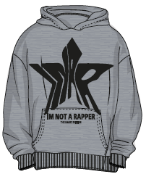 | MENS HOODIE INAR STAR GREY | 484 | 28.00 € | 79.00 € |  | 38 | 162 | 163 | 80 | 41 | 2,0KG | S: 4262370127466 M: 4262370127473 L: 4262370127480 XL: 4262370127497 XXL: 4262370127503 | Sweathoodie mit hochwertigem Schaumprint auf der Vorderseite, Nackenband mit Markenschriftzug, mit Kängerutasche |  | 890 | Türkei | 61022090 | 38,236.00 € | 13,552.00 €
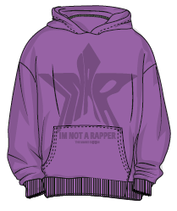 | MENS HOODIE INAR STAR VIOLET | 490 | 28.00 € | 79.00 € |  | 40 | 161 | 165 | 82 | 42 | 2,0KG | S: 4262370127510 M: 4262370127527 L: 4262370127534 XL: 4262370127541 XXL: 4262370127558 | Sweathoodie mit hochwertigem Schaumprint auf der Vorderseite, Nackenband mit Markenschriftzug, mit Kängerutasche |  | 890 | Türkei | 61022090 | 38,710.00 € | 13,720.00 €
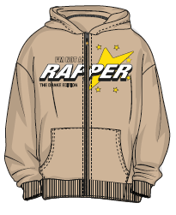 | MENS ZIP HOODIE CURSIVE STAR BEIGE | 490 | 30.00 € | 89.00 € |  | 42 | 162 | 163 | 81 | 42 | 2,0KG | S: 4262370127060 M: 4262370127077 L: 4262370127084 XL: 4262370127091 XXL: 4262370127107 | Sweatjacke mit Frontreißverschluss und modischem Stern-RV-Anhänger, mit Druck auf der Vorderseite, Nackenband mit Markenschriftzug, mit Schubtaschen |  | 900 | Türkei | 61022090 | 43,610.00 € | 14,700.00 €
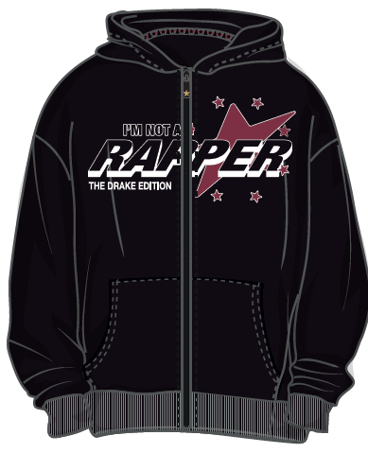 | MENS ZIP HOODIE CURSIVE STAR BLACK | 470 | 30.00 € | 89.00 € |  | 38 | 152 | 159 | 80 | 41 | 2,0KG | S: 4262370127114 M: 4262370127121 L: 4262370127138 XL: 4262370127145 XXL: 4262370127152 | Sweatjacke mit Frontreißverschluss und modischem Stern-RV-Anhänger, mit Druck auf der Vorderseite, Nackenband mit Markenschriftzug, mit Schubtaschen |  | 970 | Türkei | 61022090 | 41,830.00 € | 14,100.00 € | e dann
 |  | 12,149 |  |  |  |  |  |  |  |  |  |  |  |  |  |  |  | 662,681.00 € | 245,712.00 €

